상품제안서
윙투 여행용세트 통합N형 | 상품코드: F30423

 |  |  |  |  |  |  | 02-412-0044 | www.easy1.co.kr
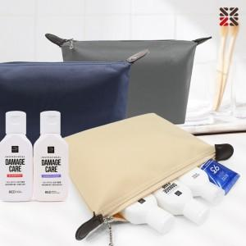

【상세/제작정보】 | <p>●입수량 5종-50개,NA-50개,NB-40개,NC-40개&nbsp;</p><p>●배송비 박스당 5000원(vat별도)&nbsp;</p>

【인쇄/포장옵션】 | 실크 / 종이케이스

【공급단가】 | 수량 | 100~ | 300~ | 500~ | 1,000~ | 3,000~
*VAT별도 | N5 | 5,620원 | 5,530원 | 5,400원 | 5,260원 | 5,170원
 | NA | 7,120원 | 7,010원 | 6,840원 | 6,660원 | 6,550원
 | NB | 8,370원 | 8,240원 | 8,040원 | 7,830원 | 7,700원
 | NC | 8,750원 | 8,610원 | 8,400원 | 8,190원 | 8,050원

【상품 URL】 | https://dev.easy1.co.kr:443/src/goods_detail.php?gdno=30423

